图表汇总
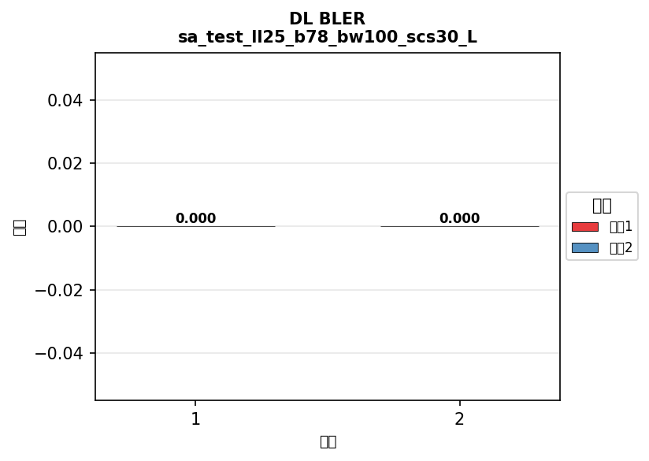
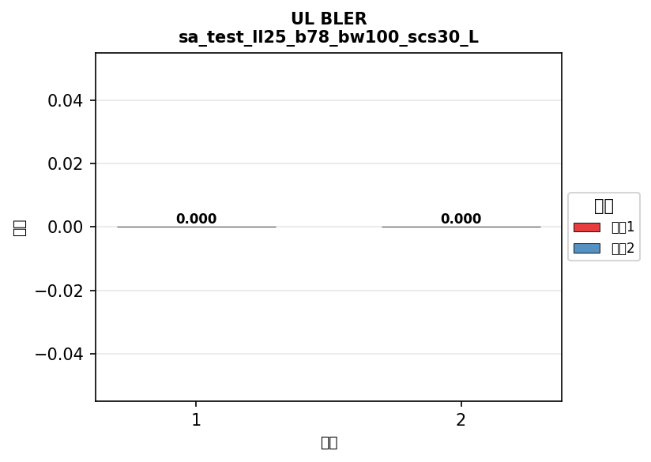
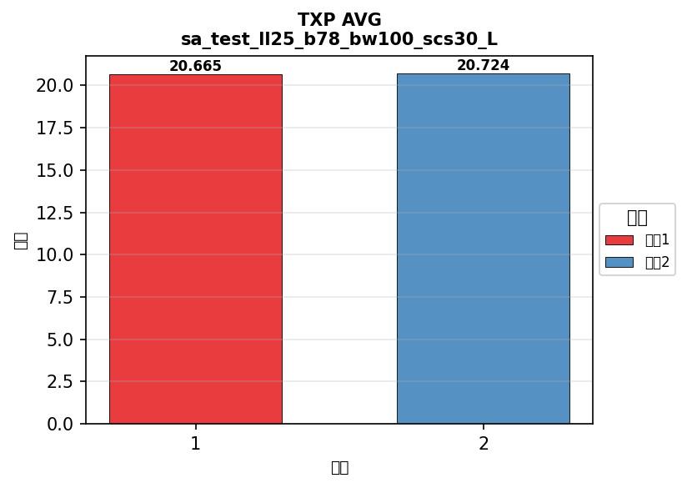
配置: sa_test_ll25_b41_bw100_scs30_LOW
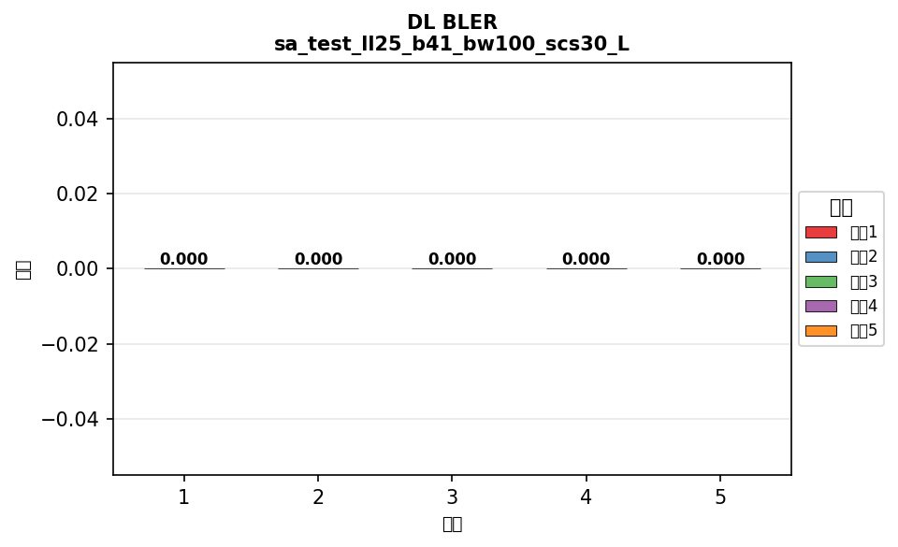



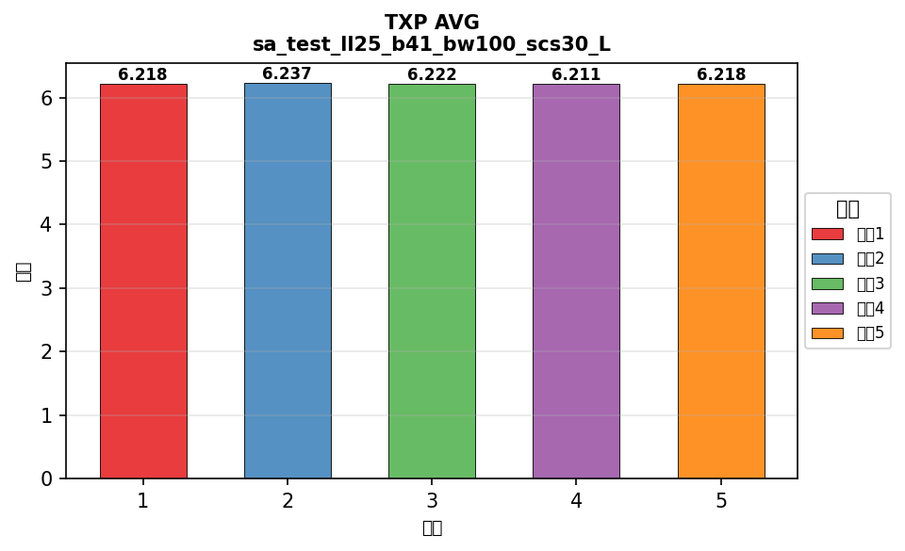

配置: sa_test_ll25_b77_bw100_scs30_LOW




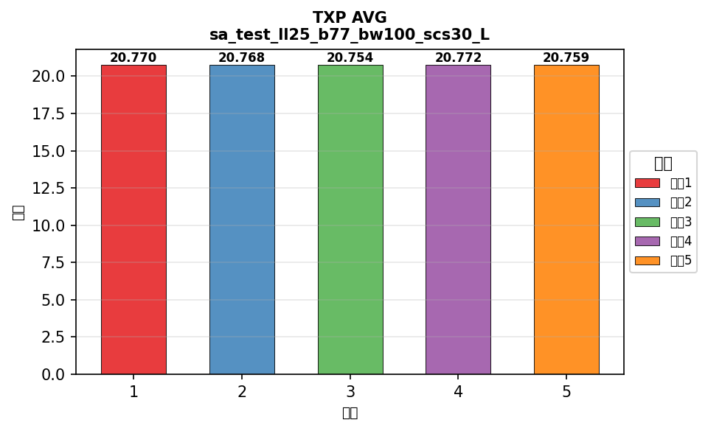

配置: sa_test_ll25_b78_bw100_scs30_LOW

横向对比
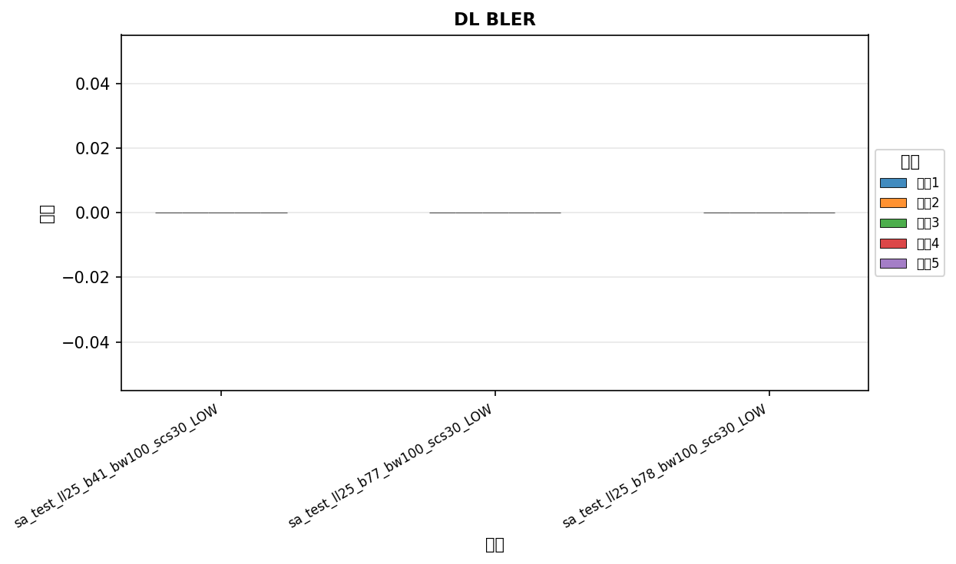

命令: DL BLER
配置数量: 3
循环次数: 5


命令: UL BLER
配置数量: 3
循环次数: 5
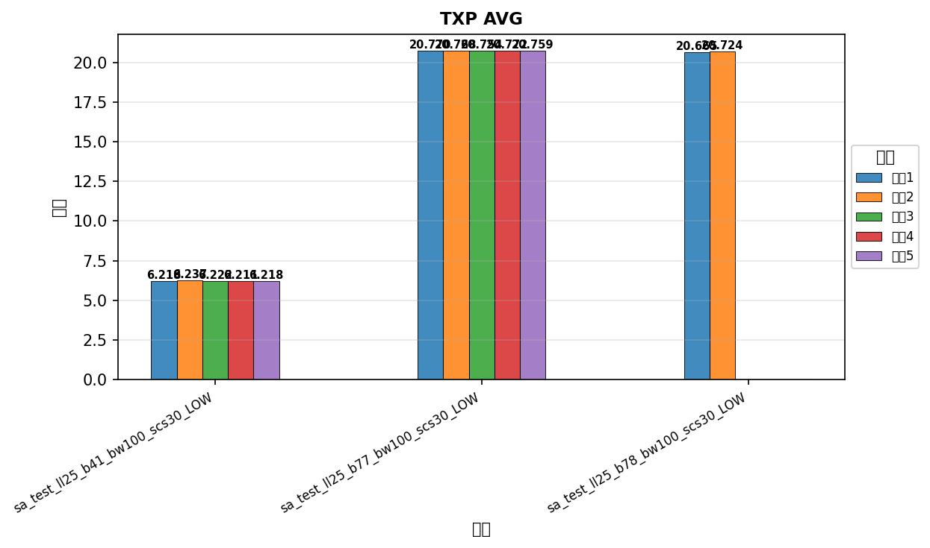

命令: TXP AVG
配置数量: 3
循环次数: 5

